Chinese
产品基础信息
品牌： | EmersonGear |  |  |  | 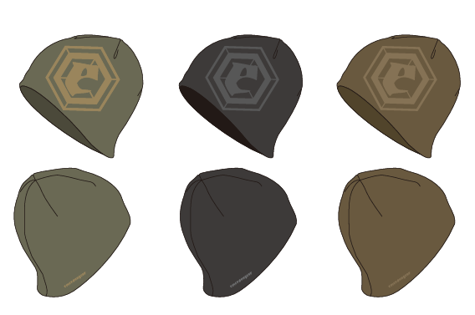
品名: | EmersonGear 蓝标系列"角雉"双面保暖针织帽
款号: | EMB9776
主料（成分）: | 50%羊毛 50%聚酯纤维
适宜温度： | -10℃~10℃
尺寸: | 平铺帽围：58cm（均码）
颜色： | BK / KH / RG
功能: | 保暖舒适 / 四面高弹 / 柔软亲肤 / 双面可戴
场景（选填）: | 徒步 / 登山 / 通勤 / 露营 / 自驾 / 搭配 / 滑雪 / 高海拔
包装 | 透明包装袋
毛重 | 0.134KG
净重 | 0.091KG

产品卖点
产品核心卖点 （1-2个） | 高效保暖混纺纱线：精选澳洲美利奴羊毛与聚酯纤维混纺纱线，保留了羊毛保暖锁温，亲肤舒适的产品特性，聚酯纤维纱线提高了产品强度，相对于纯羊毛织品，不易变形，耐磨强度更高。
使用功能卖点 | 可双面佩戴：产品采用一体成型毛织工艺，贴合度高，且可双面佩戴（A面大logo提花工艺，个性大气；B面精致刺绣logo，低调奢华）
其他卖点 | /

部位 | 量法 | 单位 | S | M | L | XL | 2XL | 3XL | 4XL
衣长 | 后中 | CM | / | / | / | / | / | / | /
领围 | 全围 | CM | / | / | / | / | / | / | /
胸围 | 全围 | CM | / | / | / | / | / | / | /
脚围 | 全围 | CM | / | / | / | / | / | / | /
袖长 | 领顶 | CM | / | / | / | / | / | / | /
袖口 | 全围 | CM | / | / | / | / | / | / | /
适配身高 |  | CM | / | / | / | / | / | / | /
适配体重 |  | KG | / | / | / | / | / | / | /

